Tabele zbiorcze
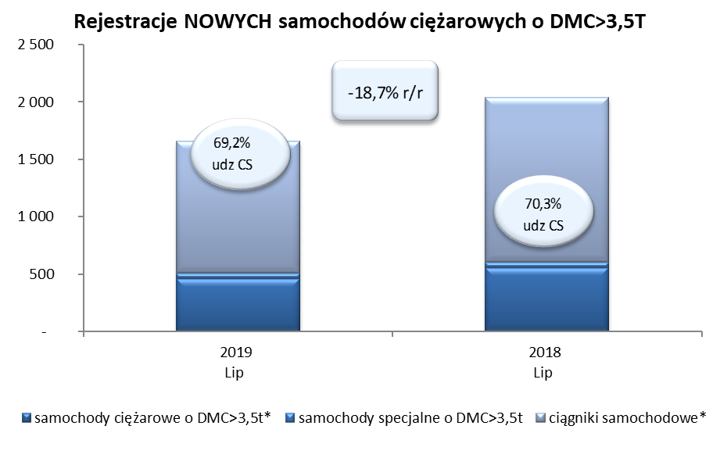
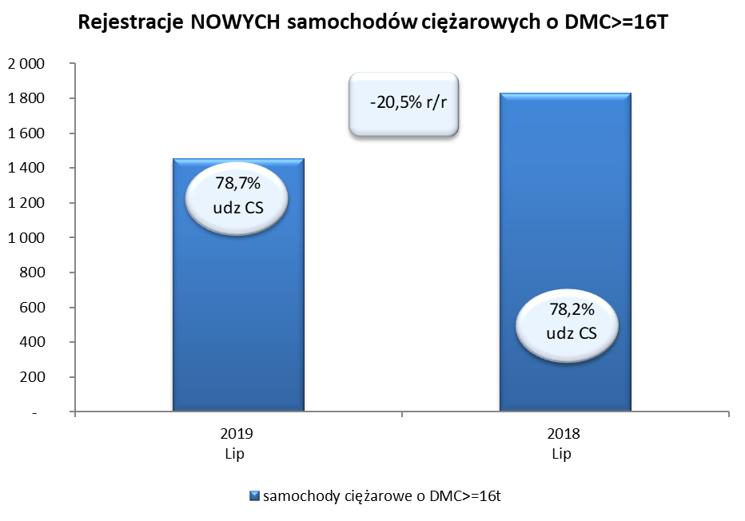
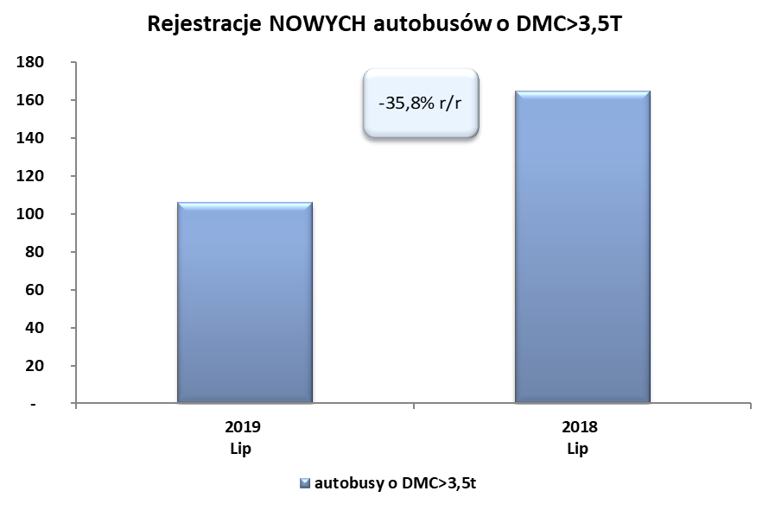
PZPM na podstawie danych CEP (MC) |  |  |  |  |  | 06/08/2019
 |  |  |  |  |  | sztuki
PIERWSZE REJESTRACJE NOWYCH POJAZDÓW UŻYTKOWYCH O DMC>3,5T
 | 2019 Lip | 2018 Lip | % zmiana r/r | 2019 Sty - Lip | 2018 Sty - Lip | % zmiana r/r
SAMOCHODY CIĘŻAROWE - RAZEM | 1,656 | 2,037 | -18.7% | 18,440 | 17,117 | 7.7%
samochody ciężarowe o DMC>3,5t* | 459 | 553 | -17.0% | 4,301 | 3,918 | 9.8%
samochody specjalne o DMC>3,5t | 51 | 53 | -3.8% | 399 | 363 | 9.9%
ciągniki samochodowe* | 1,146 | 1,431 | -19.9% | 13,740 | 12,836 | 7.0%
AUTOBUSY - RAZEM | 106 | 165 | -35.8% | 1,644 | 1,588 | 3.5%
autobusy o DMC>3,5t | 106 | 165 | -35.8% | 1,644 | 1,588 | 3.5%
RAZEM POJAZDY UŻYTKOWE | 1,762 | 2,202 | -20.0% | 20,084 | 18,705 | 7.4%
*/ Nie uwzgledniono rejestracji własnych marek krajowych producentów

